상품제안서
샤오미 레드미 버즈 6 프로 PRO 블루투스 이어폰 무선 커널형 이어버드 노이즈캔슬링 러닝 | 상품코드: F31491

 |  |  |  |  |  |  | 02-412-0044 | www.easy1.co.kr
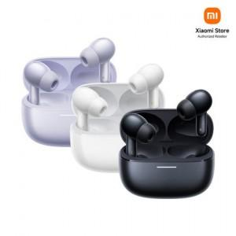

【상세/제작정보】

【인쇄/포장옵션】 | 레이저, 컬러필름인쇄 / 포장지포장

【공급단가】 | 수량 | 20~ | 50~ | 100~ | 300~ | 500~
*VAT별도 | 단가 | 81,200원 | 79,800원 | 78,400원 | 77,000원 | 75,600원

【상품 URL】 | https://dev.easy1.co.kr:443/src/goods_detail.php?gdno=31491

